BID
BID - COTAÇÃO SEGURO RCV 2026 / 2027
 |  |  | 2025-2026
CORRETORA | CONTATO | SEGURADORA INDICADA | NOMEAÇÃO | 1° RISCO | 2° RISCO | ASSISTENCIA | OBSERVAÇÕES | APRESENTOU PROPOSTA | FINAL
GALLAGHER | JOSE R. BORELLI - TATIANE | Sura (Detentora do RCF-V) Fairfax Axa Sompo | Sura Fairfax Axa |  |  |  | AXA: R$ 63.360 (12m) ou R$ 54.490/ano (24m) Fairfax: R$ 88.704 (12m) ou R$ 76.032/ano (24m) Sura: R$ 266.112 (12m) DM 250 mil | DC 350 mil | Contenção 30 mil | Franquia isenta | SIM
AON | GUSTAVO - RAFAEL | Akad Seguros (Detentora) AIG Seguros | Akad Seguros AIG (A | G) |  |  |  | Akad: R$ 5,50/viagem (12m) ou R$ 5,00 (24m) AIG: R$ 4,00/viagem (12m) ou R$ 3,50 (24m) DM 160 mil | DC 280 mil | Morais 28-30 mil Mínimo R$ 350/mês | SIM
VALOR GLOBAL | Giuseppe | Seguradora HDI Akad Seguros | Grupo HDI |  |  |  | Não apresentou proposta | NÃO
ALPER SEGUROS | VIVIANE | Essor Seguradora Akad Seguros | Essor Seguradora |  |  |  | Essor: ajustável R$ 76.032 (R$ 3,00/viagem) ou averbável R$ 4,00/viagem (mín. R$ 300/mês) DM 200 mil | DC 350 mil | Contenção 10 mil | SIM
F A SEGUROS | ANDRE HANNICKEL | 1. Sompo Seguros S/A 2. Akad Seguros S/A | Sompo Seguros |  |  |  | Não apresentou proposta | NÃO

propostas
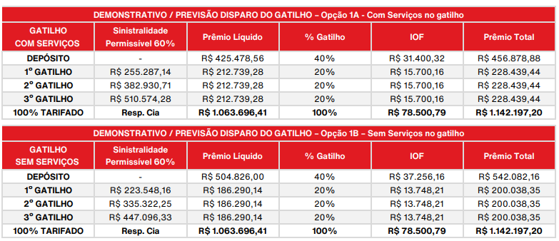
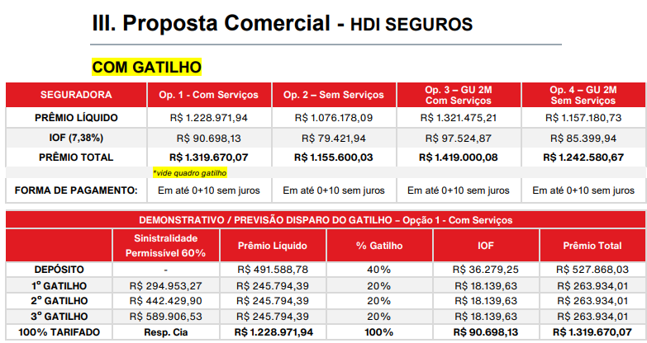
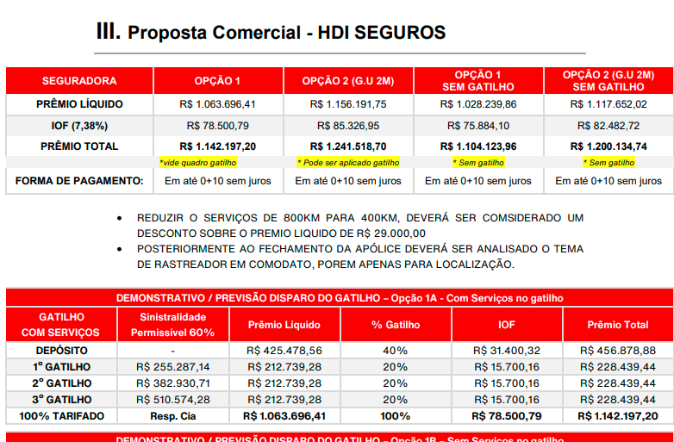
voltar

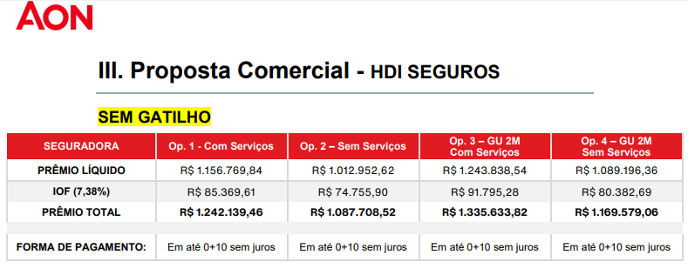

 | Definir a opção desejada controlar assistencia ou consolidar ?

